Magnetic Plug Inspection NHL
Инспекция магнитных пробок при ТО / Magnetic Plug Inspection During PM – NHL TR60 Dump Trucks
Дата | № | Мото Часы | 4C LEFT REAR FINAL DRIVE ЛЕВЫЙ ЗАДНИЙ БОРТОВОЙ РЕДУКТОР | 4D RIGHT REAR FINAL DRIVE ПРАВЫЙ ЗАДНИЙ БОРТОВОЙ РЕДУКТОР | 4E LEFT REAR FINAL DRIVE ЛЕВЫЙ ЗАДНИЙ БОРТОВОЙ РЕДУКТОР | 4F RIGHT REAR FINAL DRIVE ПРАВЫЙ ЗАДНИЙ БОРТОВОЙ РЕДУКТОР
2026-07-29 | TK146 | 6018 | 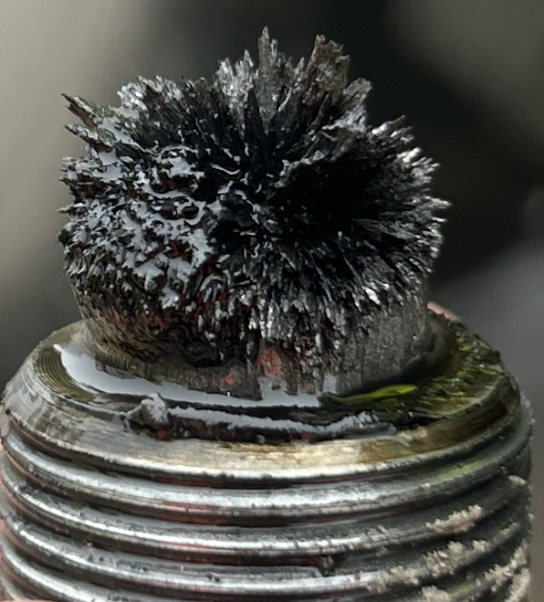 | 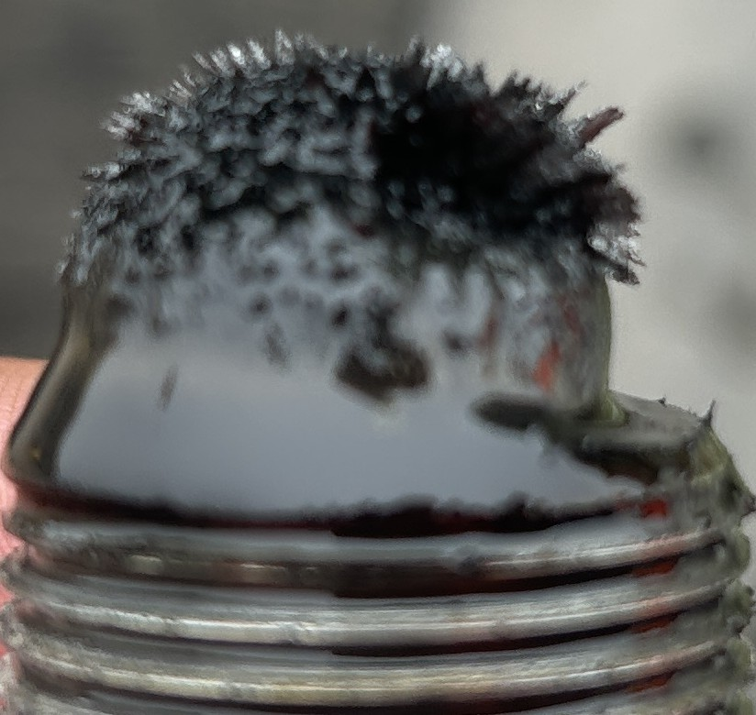 | 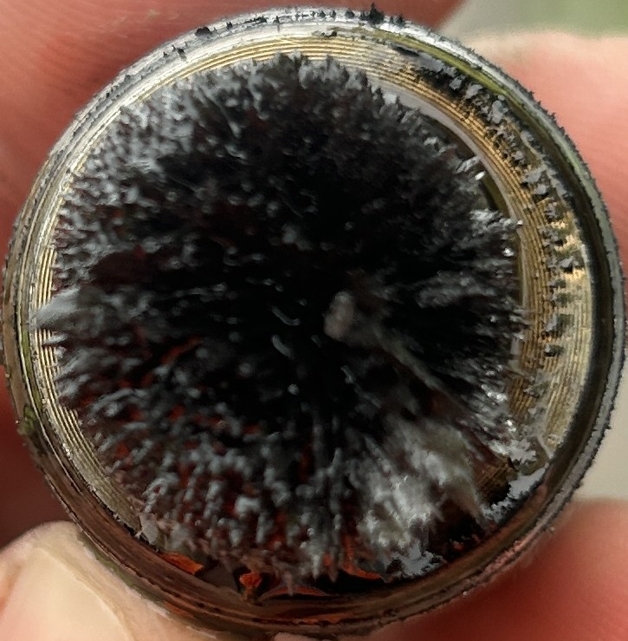 | 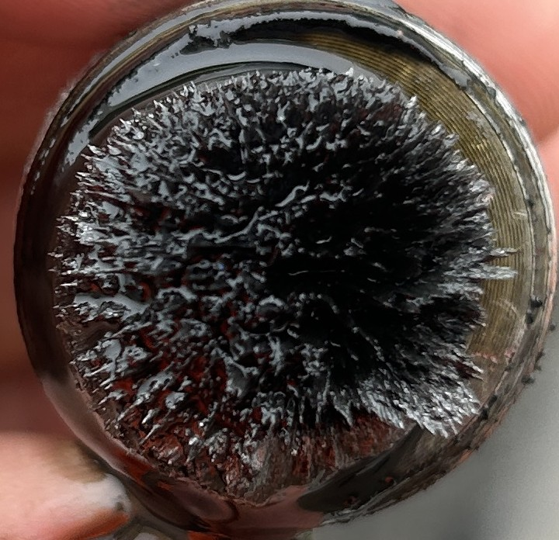

Количество частицы:
Наработка Компонента: |  |  |  |  | 6018 | 6018
Нароботка масло:
Степень |  |  | C | C | C | C
Комментарий

Дата | № | Мото Часы | 4C LEFT REAR FINAL DRIVE ЛЕВЫЙ ЗАДНИЙ БОРТОВОЙ РЕДУКТОР | 4D RIGHT REAR FINAL DRIVE ПРАВЫЙ ЗАДНИЙ БОРТОВОЙ РЕДУКТОР | 4E LEFT REAR FINAL DRIVE ЛЕВЫЙ ЗАДНИЙ БОРТОВОЙ РЕДУКТОР | 4F RIGHT REAR FINAL DRIVE ПРАВЫЙ ЗАДНИЙ БОРТОВОЙ РЕДУКТОР
2026-07-29 | TK147 |  | 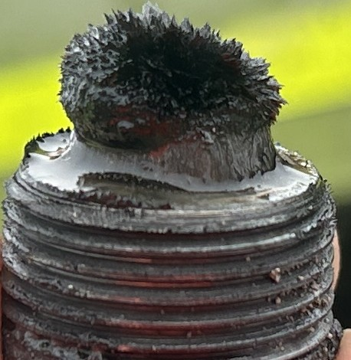 | 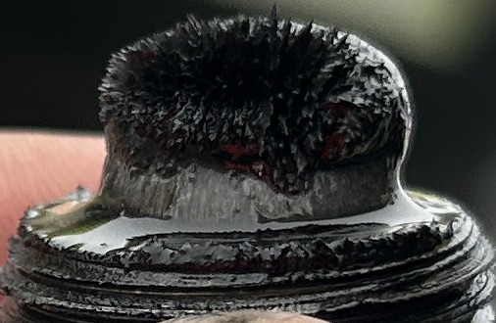 | 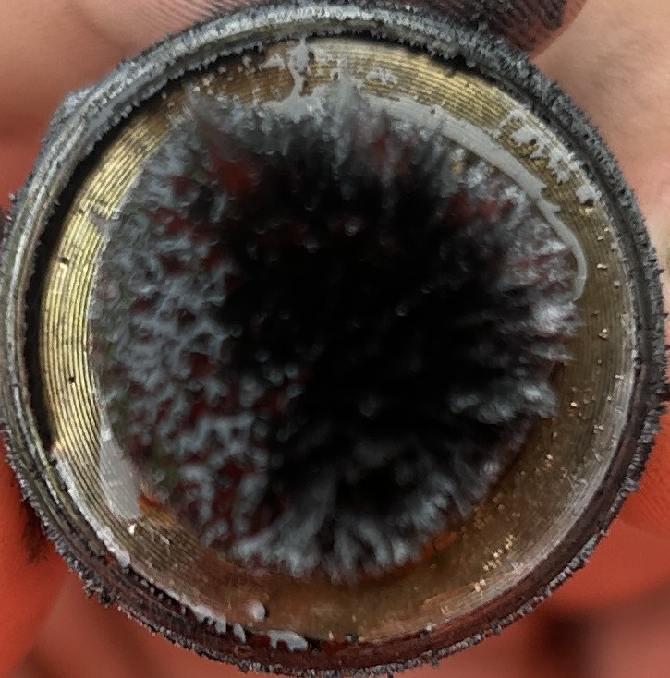 | 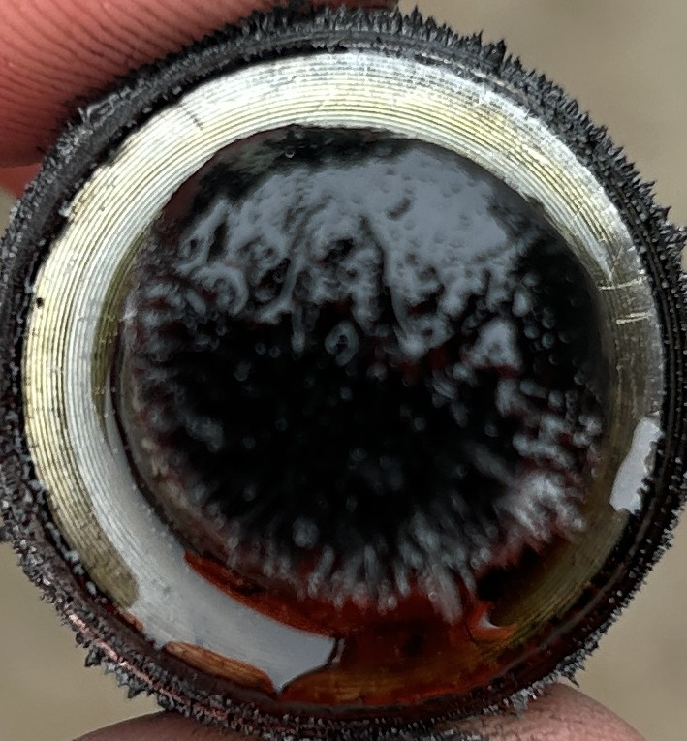

Количество частицы:
Наработка Компонента:
Нароботка масло:
Степень |  |  | C | C | C | C
Комментарий

Дата | № | Мото Часы | 4C LEFT REAR FINAL DRIVE ЛЕВЫЙ ЗАДНИЙ БОРТОВОЙ РЕДУКТОР | 4D RIGHT REAR FINAL DRIVE ПРАВЫЙ ЗАДНИЙ БОРТОВОЙ РЕДУКТОР | 4E LEFT REAR FINAL DRIVE ЛЕВЫЙ ЗАДНИЙ БОРТОВОЙ РЕДУКТОР | 4F RIGHT REAR FINAL DRIVE ПРАВЫЙ ЗАДНИЙ БОРТОВОЙ РЕДУКТОР
2026-07-29 | TK148 |  | 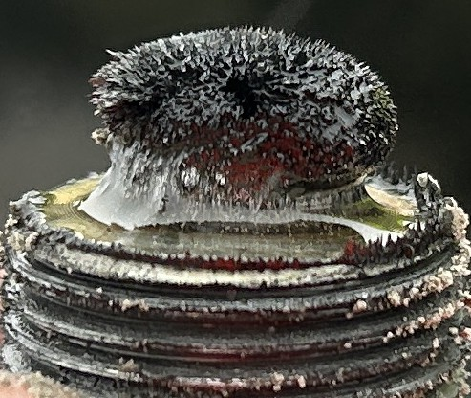 | 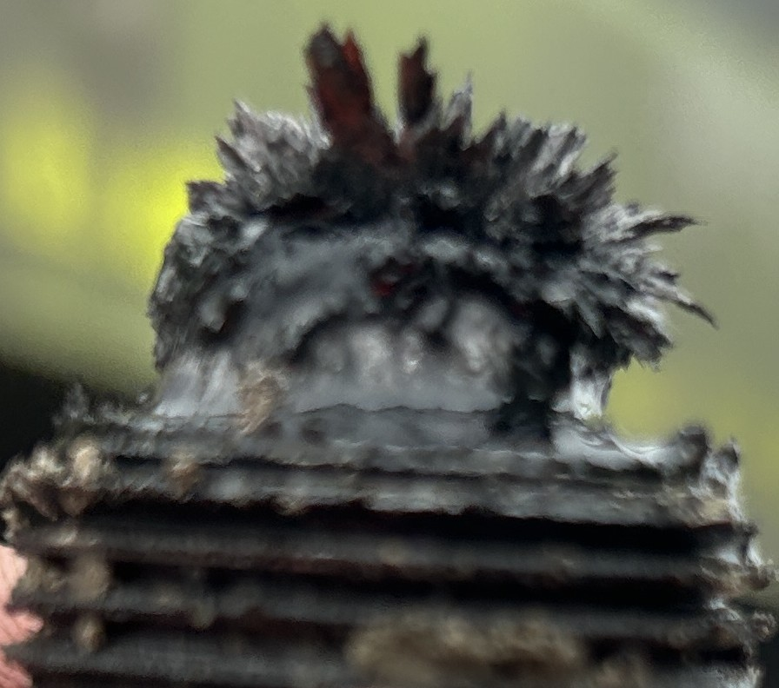 | 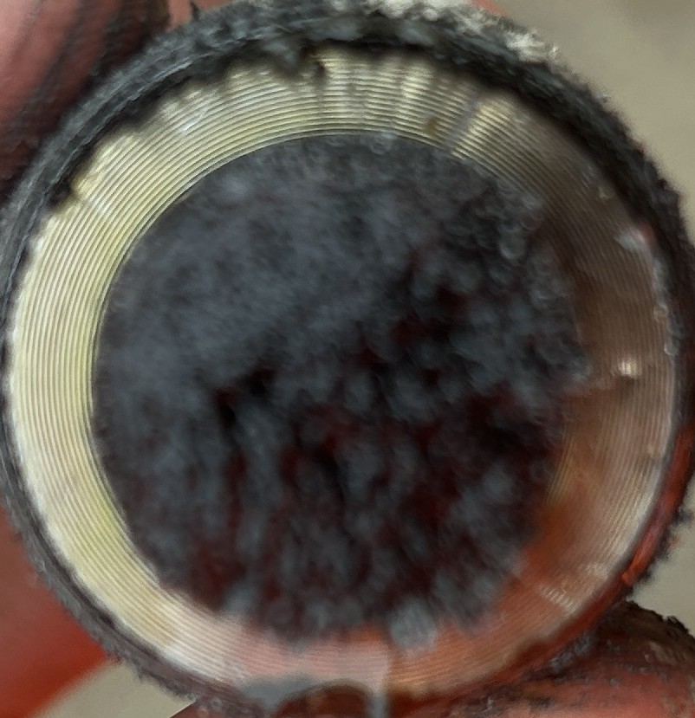 | 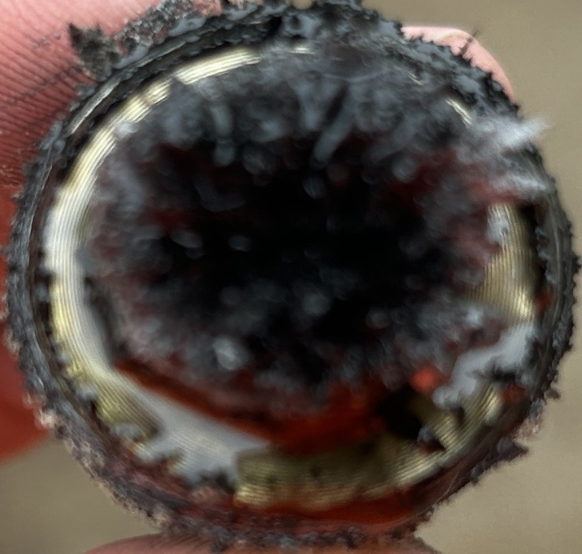

Количество частицы:
Наработка Компонента:
Нароботка масло:
Степень |  |  | C | C | C | C
Комментарий

Дата | № | Мото Часы | 4C LEFT REAR FINAL DRIVE ЛЕВЫЙ ЗАДНИЙ БОРТОВОЙ РЕДУКТОР | 4D RIGHT REAR FINAL DRIVE ПРАВЫЙ ЗАДНИЙ БОРТОВОЙ РЕДУКТОР | 4E LEFT REAR FINAL DRIVE ЛЕВЫЙ ЗАДНИЙ БОРТОВОЙ РЕДУКТОР | 4F RIGHT REAR FINAL DRIVE ПРАВЫЙ ЗАДНИЙ БОРТОВОЙ РЕДУКТОР
2026-07-29 | TK149 |  | 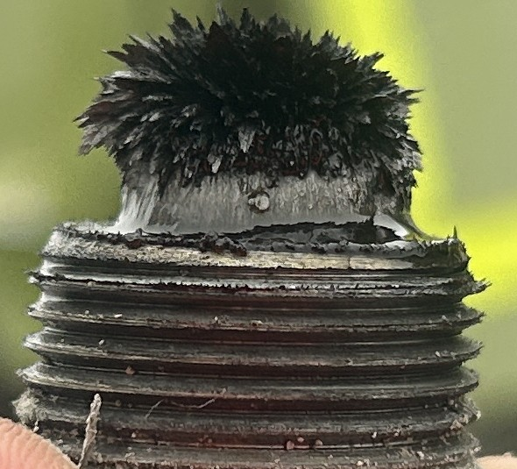 | 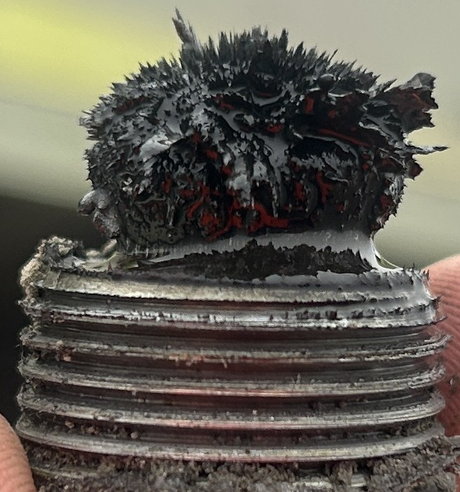 | 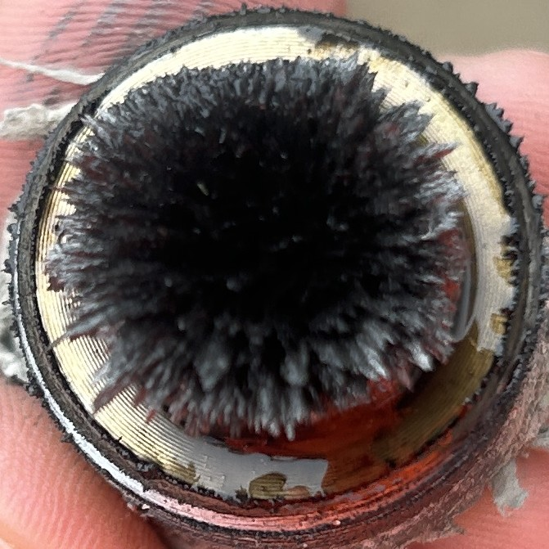 | 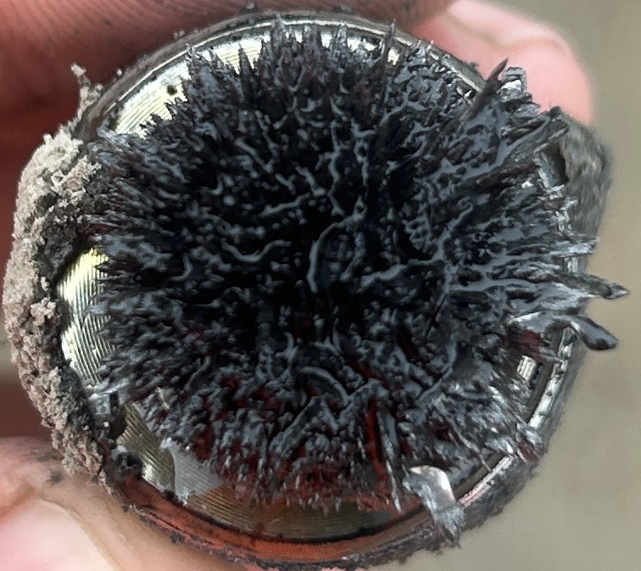

Количество частицы:
Наработка Компонента:
Нароботка масло:
Степень |  |  | C | C | C | C
Комментарий

Дата | № | Мото Часы | 4C LEFT REAR FINAL DRIVE ЛЕВЫЙ ЗАДНИЙ БОРТОВОЙ РЕДУКТОР | 4D RIGHT REAR FINAL DRIVE ПРАВЫЙ ЗАДНИЙ БОРТОВОЙ РЕДУКТОР | 4E LEFT REAR FINAL DRIVE ЛЕВЫЙ ЗАДНИЙ БОРТОВОЙ РЕДУКТОР | 4F RIGHT REAR FINAL DRIVE ПРАВЫЙ ЗАДНИЙ БОРТОВОЙ РЕДУКТОР
2026-07-29 | TK150 |  | 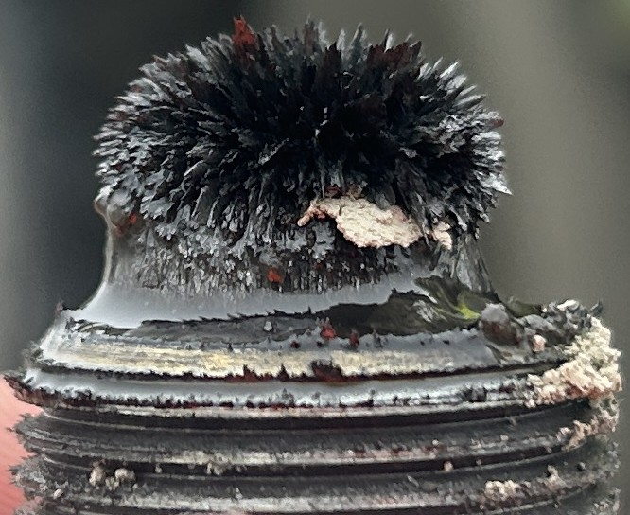 | 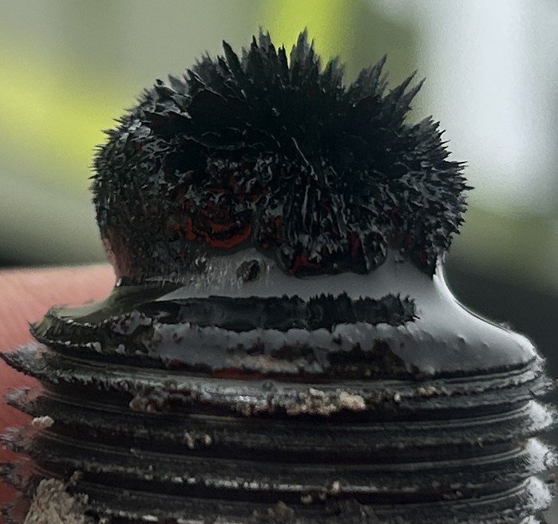 | 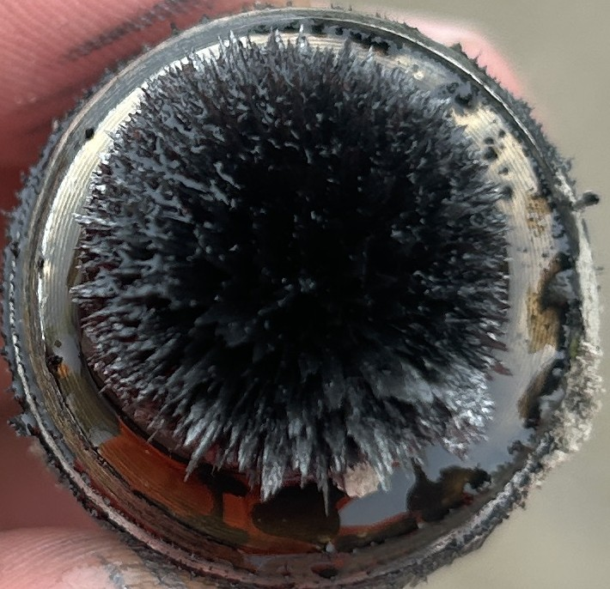 | 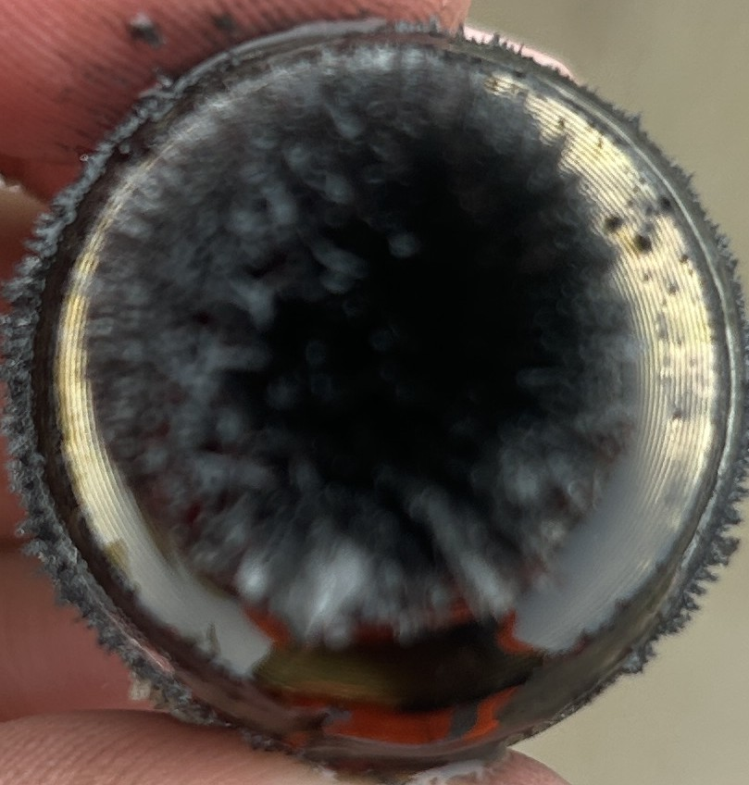

Количество частицы:
Наработка Компонента:
Нароботка масло:
Степень |  |  | C | C | C | C
Комментарий

Дата | № | Мото Часы | 4C Left Bearing | 4D | 4E LEFT REAR FINAL DRIVE ЛЕВЫЙ ЗАДНИЙ БОРТОВОЙ РЕДУКТОР | 4F RIGHT REAR FINAL DRIVE ПРАВЫЙ ЗАДНИЙ БОРТОВОЙ РЕДУКТОР
2026-07-29 | TK151 | 6018 | 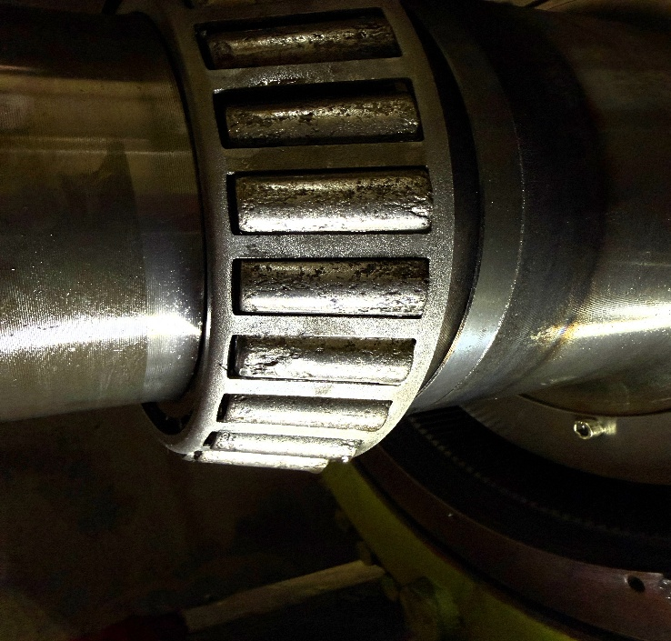 | 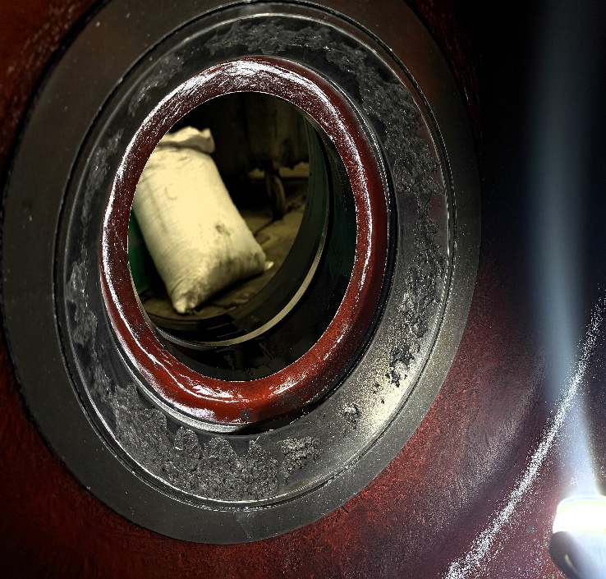 | 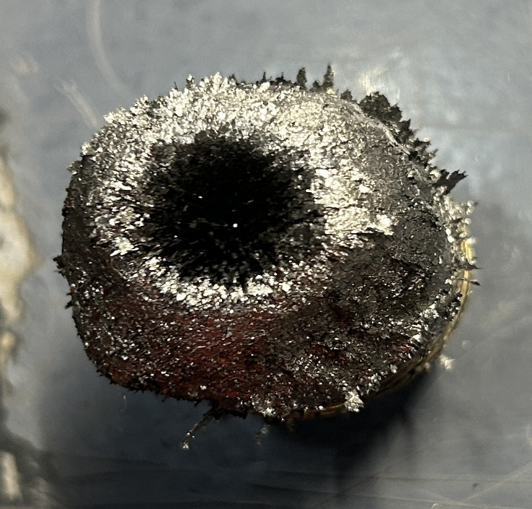 | 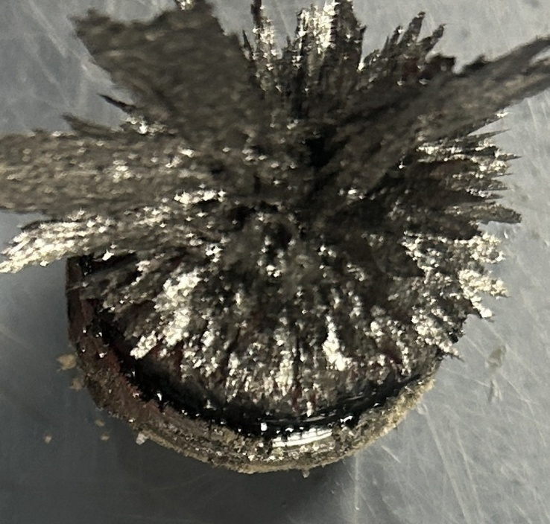

Количество частицы:
Наработка Компонента: |  |  | 6018 | 6018 | 6018 | 6018
Нароботка масло:
Степень |  |  | X | X | X | X
Комментарий

Дата | № | Мото Часы | 4C LEFT REAR FINAL DRIVE ЛЕВЫЙ ЗАДНИЙ БОРТОВОЙ РЕДУКТОР | 4D RIGHT REAR FINAL DRIVE ПРАВЫЙ ЗАДНИЙ БОРТОВОЙ РЕДУКТОР | 4E LEFT REAR FINAL DRIVE ЛЕВЫЙ ЗАДНИЙ БОРТОВОЙ РЕДУКТОР | 4F RIGHT REAR FINAL DRIVE ПРАВЫЙ ЗАДНИЙ БОРТОВОЙ РЕДУКТОР
2026-07-29 | TK152 |  | 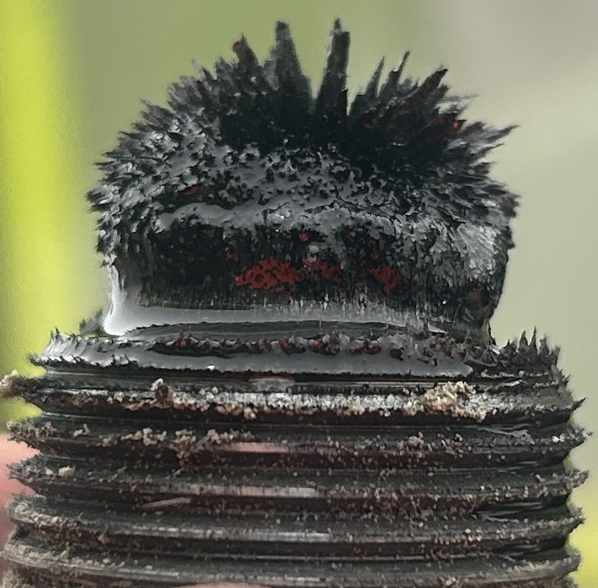 | 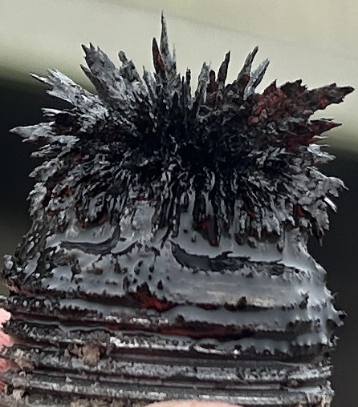 | 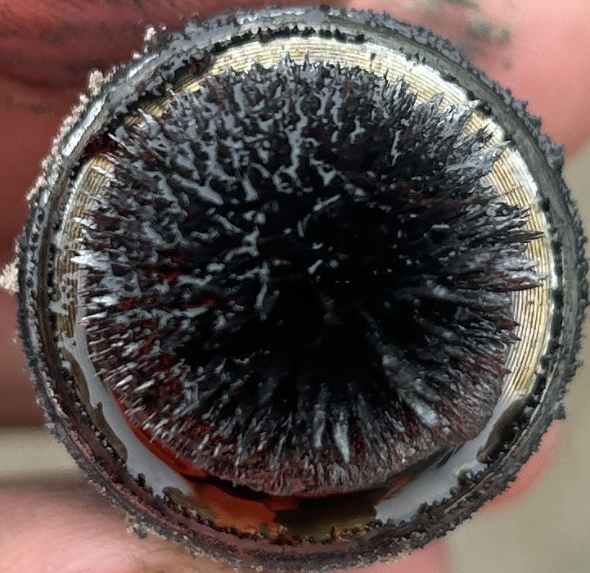 | 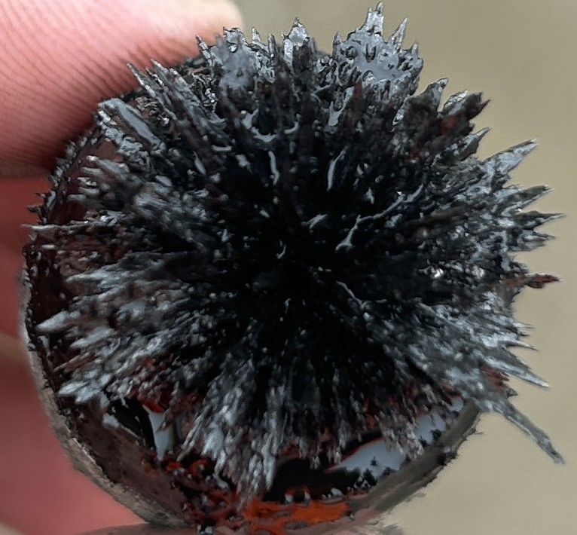

Количество частицы:
Наработка Компонента:
Нароботка масло:
Степень |  |  | X | X | X | X
Комментарий

Дата | № | Мото Часы | 4C LEFT REAR FINAL DRIVE ЛЕВЫЙ ЗАДНИЙ БОРТОВОЙ РЕДУКТОР | 4D RIGHT REAR FINAL DRIVE ПРАВЫЙ ЗАДНИЙ БОРТОВОЙ РЕДУКТОР | 4E LEFT REAR FINAL DRIVE ЛЕВЫЙ ЗАДНИЙ БОРТОВОЙ РЕДУКТОР | 4F RIGHT REAR FINAL DRIVE ПРАВЫЙ ЗАДНИЙ БОРТОВОЙ РЕДУКТОР
2026-07-29 | TK153 |  | 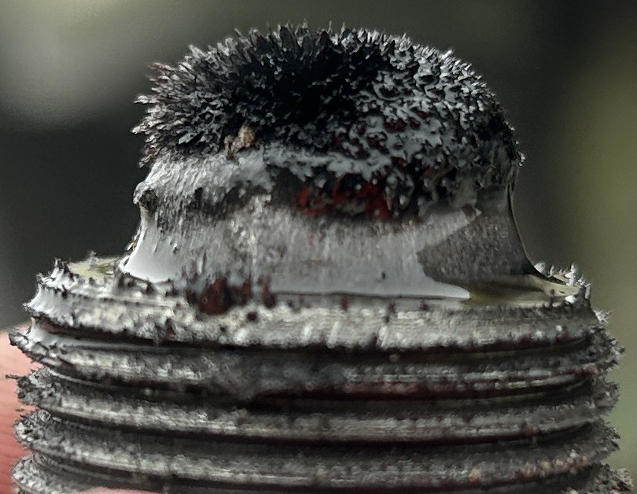 | 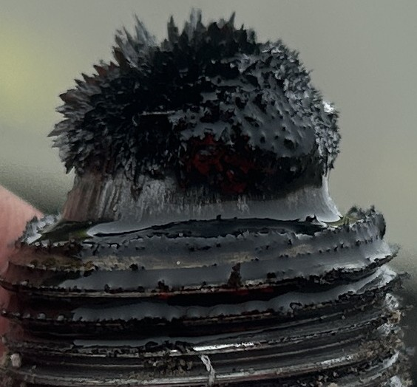 | 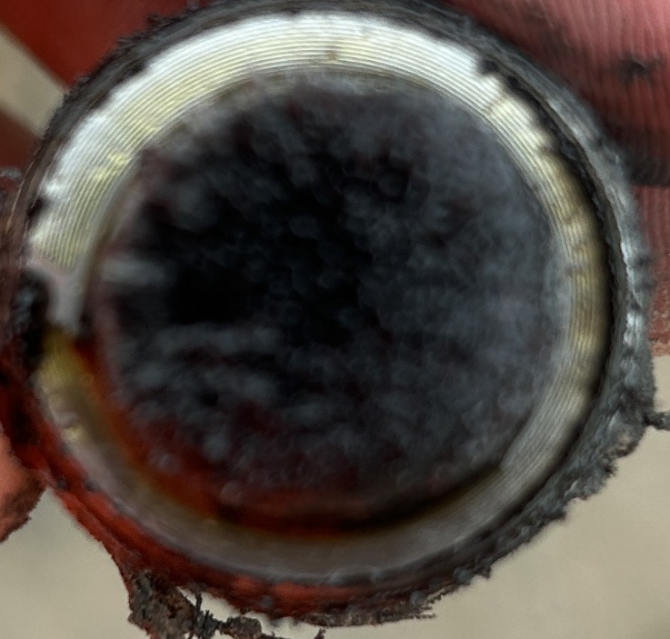 | 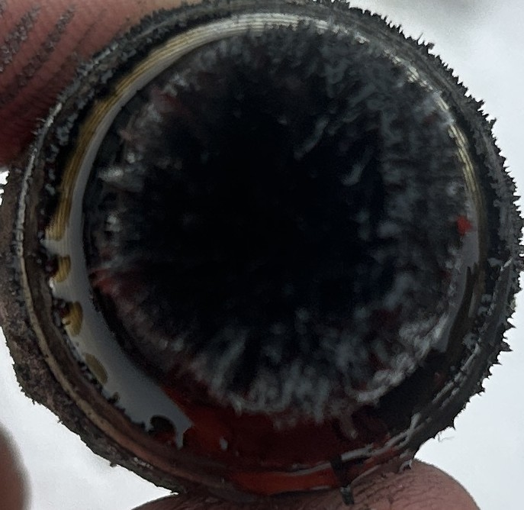

Количество частицы:
Наработка Компонента:
Нароботка масло:
Степень |  |  | C | C | C | C
Комментарий

Дата | № | Мото Часы | 4C LEFT REAR FINAL DRIVE ЛЕВЫЙ ЗАДНИЙ БОРТОВОЙ РЕДУКТОР | 4D RIGHT REAR FINAL DRIVE ПРАВЫЙ ЗАДНИЙ БОРТОВОЙ РЕДУКТОР | 4E LEFT REAR FINAL DRIVE ЛЕВЫЙ ЗАДНИЙ БОРТОВОЙ РЕДУКТОР | 4F RIGHT REAR FINAL DRIVE ПРАВЫЙ ЗАДНИЙ БОРТОВОЙ РЕДУКТОР
2026-07-29 | TK154 |  | 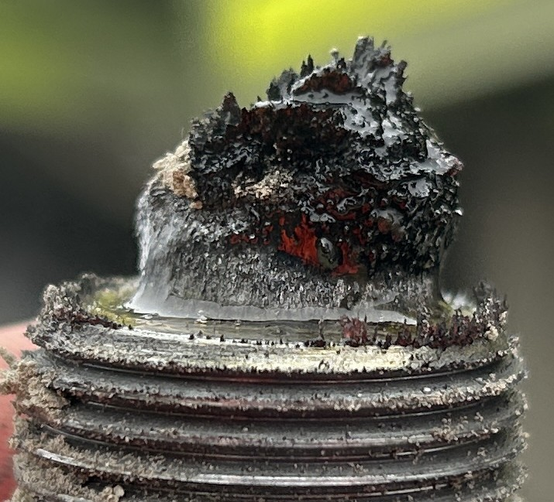 | 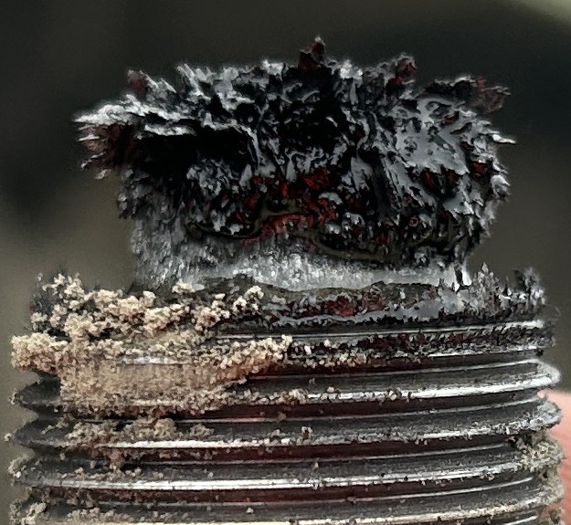 | 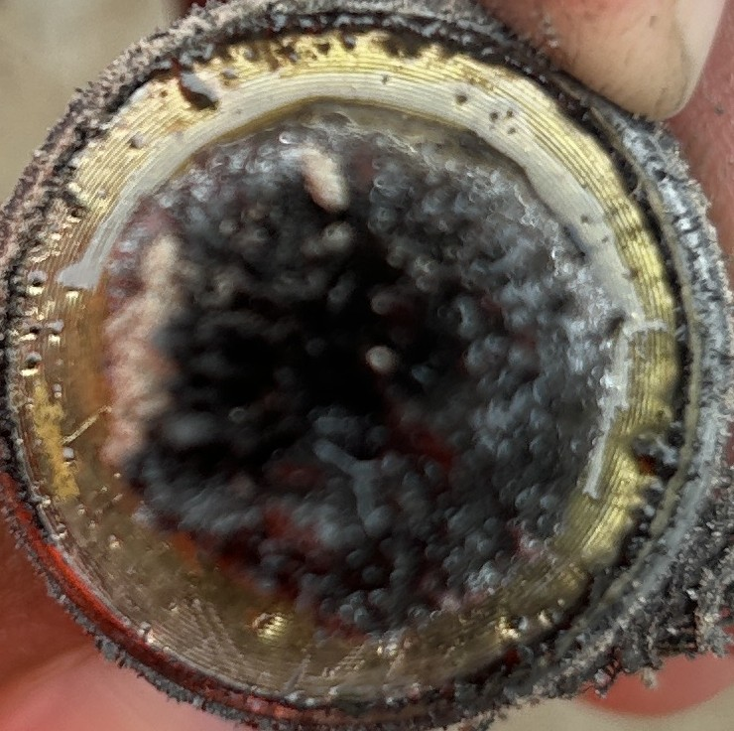 | 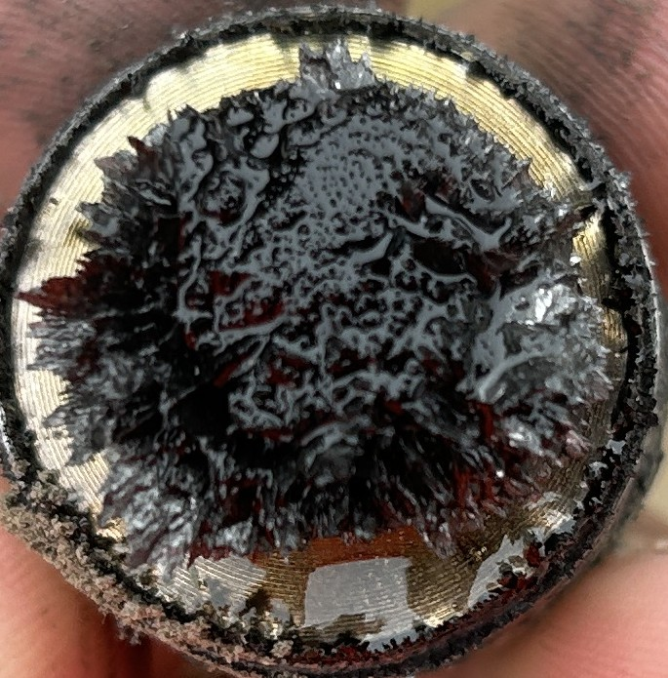

Количество частицы:
Наработка Компонента:
Нароботка масло:
Степень |  |  | C | C | C | C
Комментарий

Дата | № | Мото Часы | 4C LEFT REAR FINAL DRIVE ЛЕВЫЙ ЗАДНИЙ БОРТОВОЙ РЕДУКТОР | 4D RIGHT REAR FINAL DRIVE ПРАВЫЙ ЗАДНИЙ БОРТОВОЙ РЕДУКТОР | 4E LEFT REAR FINAL DRIVE ЛЕВЫЙ ЗАДНИЙ БОРТОВОЙ РЕДУКТОР | 4F RIGHT REAR FINAL DRIVE ПРАВЫЙ ЗАДНИЙ БОРТОВОЙ РЕДУКТОР
2026-07-29 | TK155 |  | 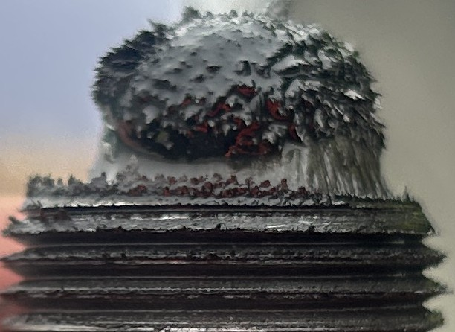 | 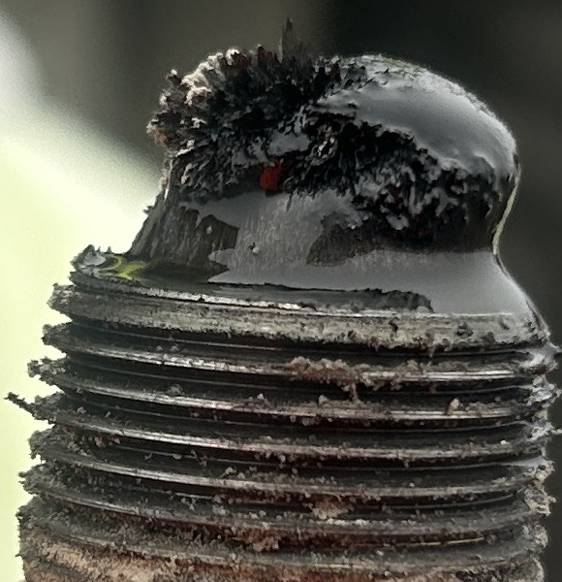 | 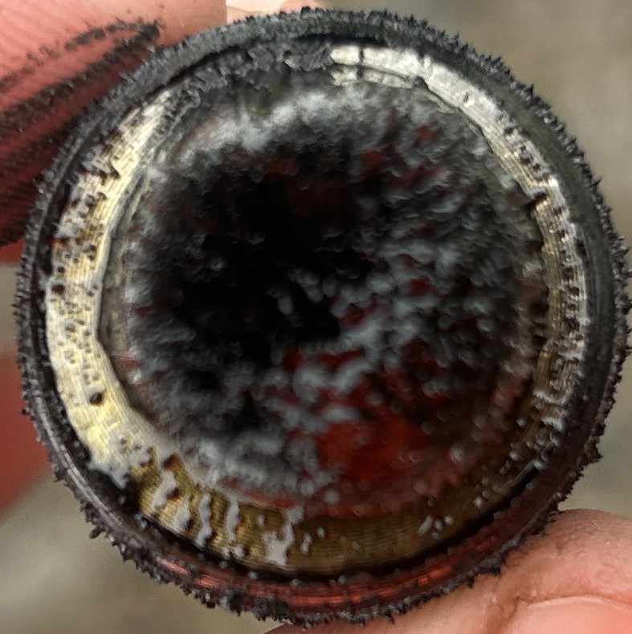 | 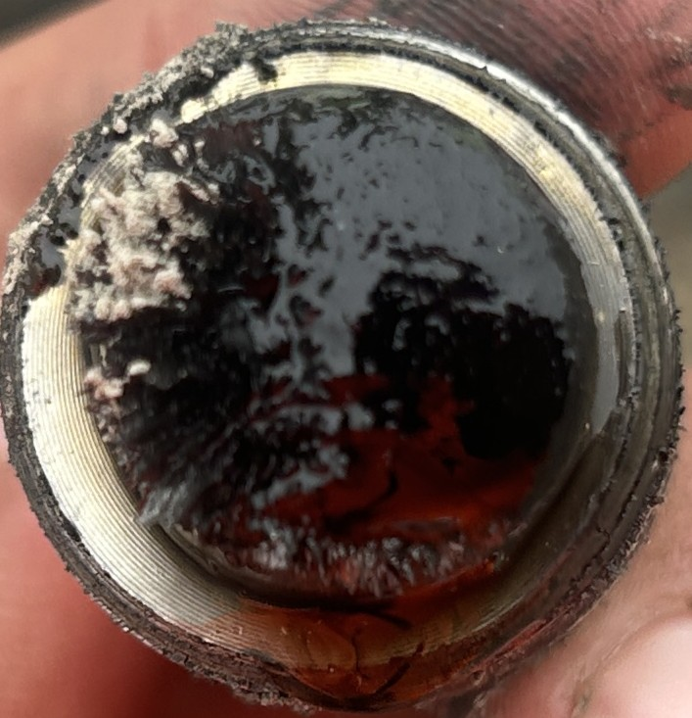

Количество частицы:
Наработка Компонента:
Нароботка масло:
Степень |  |  | C | C | C | C
Комментарий

Дата | № | Мото Часы | 4C LEFT REAR FINAL DRIVE ЛЕВЫЙ ЗАДНИЙ БОРТОВОЙ РЕДУКТОР | 4D RIGHT REAR FINAL DRIVE ПРАВЫЙ ЗАДНИЙ БОРТОВОЙ РЕДУКТОР | 4E LEFT REAR FINAL DRIVE ЛЕВЫЙ ЗАДНИЙ БОРТОВОЙ РЕДУКТОР | 4F RIGHT REAR FINAL DRIVE ПРАВЫЙ ЗАДНИЙ БОРТОВОЙ РЕДУКТОР
2026-07-29 | TK156 |  | 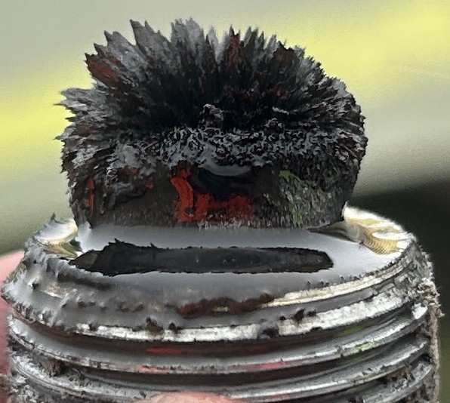 | 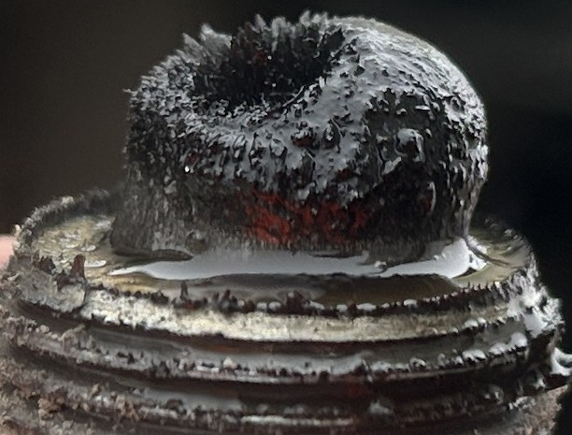 | 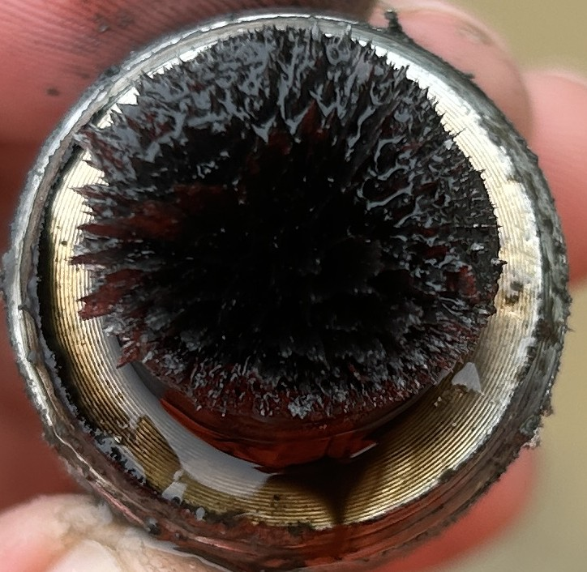 | 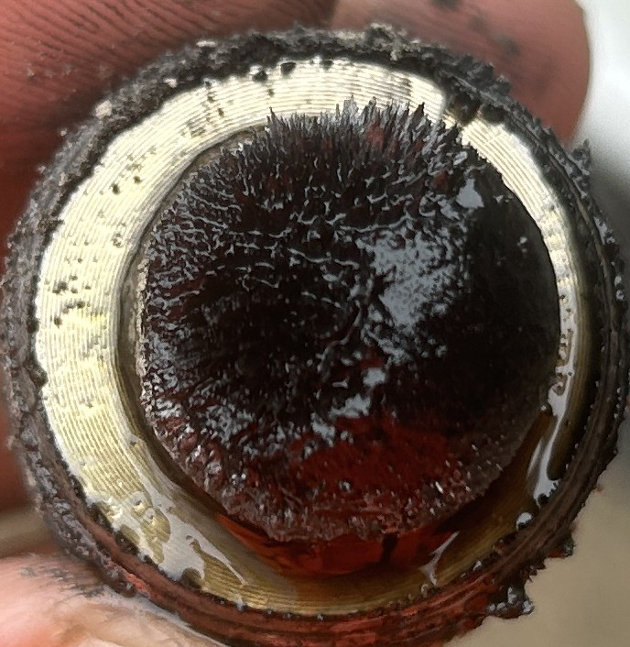

Количество частицы:
Наработка Компонента:
Нароботка масло:
Степень |  |  | C | C | C | C
Комментарий

Дата | № | Мото Часы | 4C LEFT REAR FINAL DRIVE ЛЕВЫЙ ЗАДНИЙ БОРТОВОЙ РЕДУКТОР | 4D RIGHT REAR FINAL DRIVE ПРАВЫЙ ЗАДНИЙ БОРТОВОЙ РЕДУКТОР | 4E LEFT REAR FINAL DRIVE ЛЕВЫЙ ЗАДНИЙ БОРТОВОЙ РЕДУКТОР | 4F RIGHT REAR FINAL DRIVE ПРАВЫЙ ЗАДНИЙ БОРТОВОЙ РЕДУКТОР
2026-07-29 | TK157 |  | 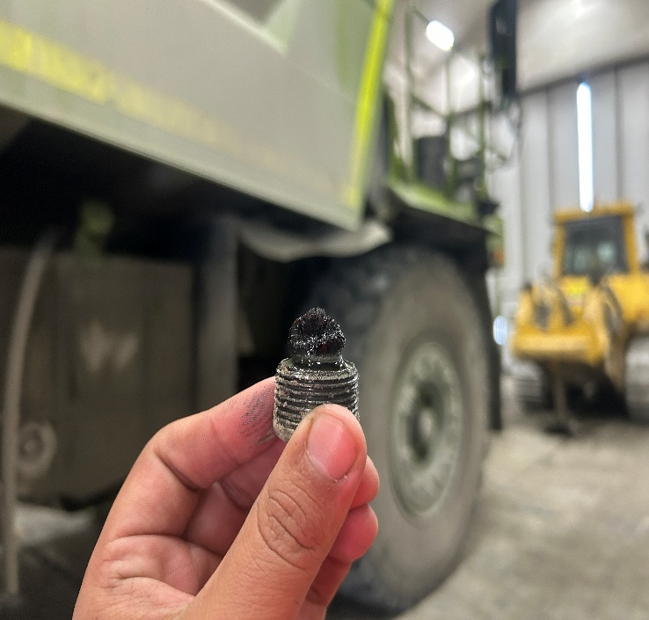 | 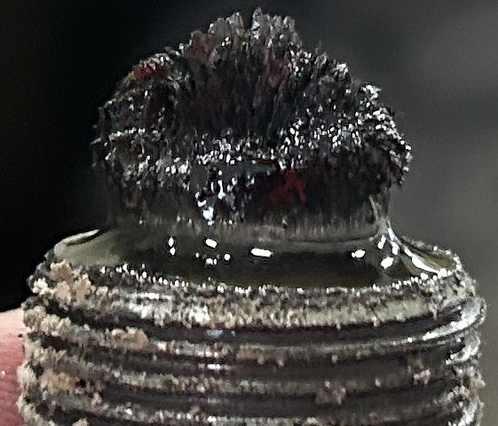 |  | 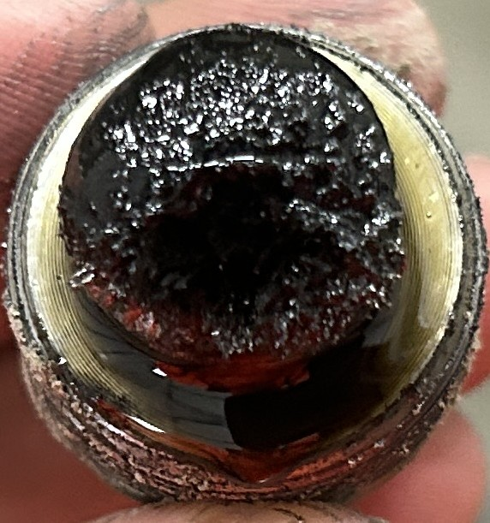

Количество частицы:
Наработка Компонента:
Нароботка масло:
Степень |  |  | C | C | C | C
Комментарий

Дата | № | Мото Часы | 4C LEFT REAR FINAL DRIVE ЛЕВЫЙ ЗАДНИЙ БОРТОВОЙ РЕДУКТОР | 4D RIGHT REAR FINAL DRIVE ПРАВЫЙ ЗАДНИЙ БОРТОВОЙ РЕДУКТОР | 4E LEFT REAR FINAL DRIVE ЛЕВЫЙ ЗАДНИЙ БОРТОВОЙ РЕДУКТОР | 4F RIGHT REAR FINAL DRIVE ПРАВЫЙ ЗАДНИЙ БОРТОВОЙ РЕДУКТОР
2026-07-29 | TK158 |  | 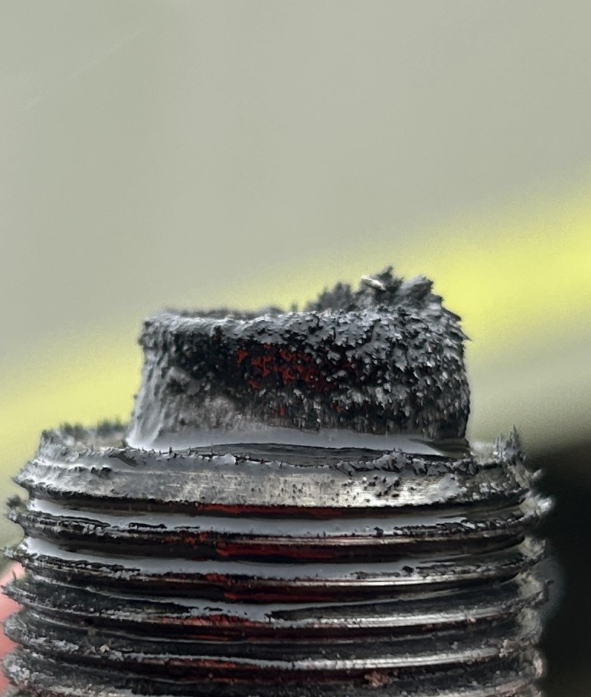 | 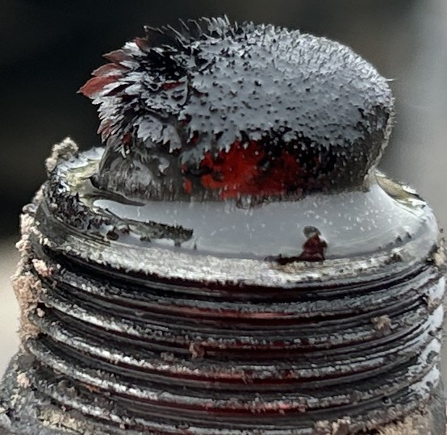 | 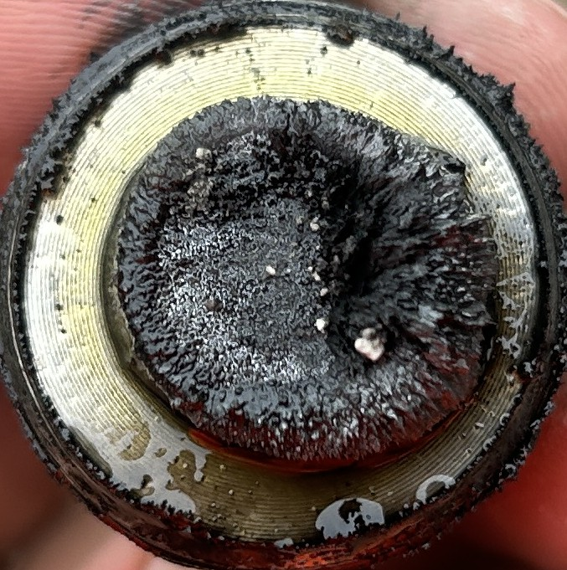 | 

Количество частицы:
Наработка Компонента:
Нароботка масло:
Степень |  |  | C | C | C | C
Комментарий

Дата | № | Мото Часы | 4C LEFT REAR FINAL DRIVE ЛЕВЫЙ ЗАДНИЙ БОРТОВОЙ РЕДУКТОР | 4D RIGHT REAR FINAL DRIVE ПРАВЫЙ ЗАДНИЙ БОРТОВОЙ РЕДУКТОР | 4E LEFT REAR FINAL DRIVE ЛЕВЫЙ ЗАДНИЙ БОРТОВОЙ РЕДУКТОР | 4F RIGHT REAR FINAL DRIVE ПРАВЫЙ ЗАДНИЙ БОРТОВОЙ РЕДУКТОР
2026-07-29 | TK159 |  |  |  |  | 

Количество частицы:
Наработка Компонента:
Нароботка масло:
Степень |  |  | C | C | C | C
Комментарий

Дата | № | Мото Часы | 4C LEFT REAR FINAL DRIVE ЛЕВЫЙ ЗАДНИЙ БОРТОВОЙ РЕДУКТОР | 4D RIGHT REAR FINAL DRIVE ПРАВЫЙ ЗАДНИЙ БОРТОВОЙ РЕДУКТОР | 4E LEFT REAR FINAL DRIVE ЛЕВЫЙ ЗАДНИЙ БОРТОВОЙ РЕДУКТОР | 4F RIGHT REAR FINAL DRIVE ПРАВЫЙ ЗАДНИЙ БОРТОВОЙ РЕДУКТОР
2026-07-29 | TK160 |  |  |  |  | 

Количество частицы:
Наработка Компонента:
Нароботка масло:
Степень |  |  | C | C | C | C
Комментарий

Дата | № | Мото Часы | 4C LEFT REAR FINAL DRIVE ЛЕВЫЙ ЗАДНИЙ БОРТОВОЙ РЕДУКТОР | 4D RIGHT REAR FINAL DRIVE ПРАВЫЙ ЗАДНИЙ БОРТОВОЙ РЕДУКТОР | 4E LEFT REAR FINAL DRIVE ЛЕВЫЙ ЗАДНИЙ БОРТОВОЙ РЕДУКТОР | 4F RIGHT REAR FINAL DRIVE ПРАВЫЙ ЗАДНИЙ БОРТОВОЙ РЕДУКТОР
2026-07-29 | TK161 |  |  |  |  | 

Количество частицы:
Наработка Компонента:
Нароботка масло:
Степень |  |  | C | C | C | C
Комментарий

Дата | № | Мото Часы | 4C LEFT REAR FINAL DRIVE ЛЕВЫЙ ЗАДНИЙ БОРТОВОЙ РЕДУКТОР | 4D RIGHT REAR FINAL DRIVE ПРАВЫЙ ЗАДНИЙ БОРТОВОЙ РЕДУКТОР | 4E LEFT REAR FINAL DRIVE ЛЕВЫЙ ЗАДНИЙ БОРТОВОЙ РЕДУКТОР | 4F RIGHT REAR FINAL DRIVE ПРАВЫЙ ЗАДНИЙ БОРТОВОЙ РЕДУКТОР
2026-07-29 | TK

Количество частицы:
Наработка Компонента:
Нароботка масло:
Степень
Комментарий

